Sheet1
 |  |  |  |  |  |  |  |  |  |  |  |  | 16.11-17.11 | 17.11-18.11 | 19.5-19.11 | 19.11-20.11 | 20.11-21.11 | 21.11-22.3
 | 承租位置 | 承租面积（m²） |  | 年付款次数 | 含税季度收入 （元） | 单价（元） | 含税年收入（万元） | 合同变更 |  | 入驻时间 | 备注
北京汽车股份有限公司 | C楼二层部分（健身房） | 201.46 | 房租 | 4 | 23,404.66 | 1.00 | 93,618.64 | 3层江西昌河汽车销售有限公司 | 80.58 | 2016.8.25-2016.11.24 | 每2年租金上涨5% | 2016.11.24--2021.11.23 | 29,413.16 | 29,413.16 | 15,441.91 | 30,883.82 | 32,428.01 | 10,809.34 | 89,563.07
株洲北汽汽车销售有限公司 | C楼三、四层 | 7484.74 | 房租 | 4 | 1,227,657.14 | 1.70 | 4,910,628.56 | 3层江西昌河汽车销售有限公司 | 3,742.37 | 2016.9.15-2016.12.14 | 每2年租金上涨5% | 2016.11.24--2021.11.25 | 1,229,368.55 | 1,229,368.55 | 645,418.49 | 1,290,836.97 | 1,355,378.82 | 451,792.94 | 3,743,427.22
北京汽车股份有限公司 | C楼五层 | 3742.37 | 房租 | 4 | 613,828.57 | 1.70 | 2,455,314.28 | 5层江西昌河汽车有限责任公司北京分公司 | 不变 | 2016.9.3-2016.12.2 | 每2年租金上涨5% | 2016.11.24--2021.11.27 | 1,229,368.55 | 1,229,368.55 | 645,418.49 | 1,290,836.97 | 1,355,378.82 | 451,792.94 | 3,743,427.22
光峰华影（北京）科技有限公司 | C楼华影生产线 | 2666.11 | 房租 | 4 | 338,162.73 | 1.00 | 1,352,650.91 |  |  | 2017.1.1--2017.3.31 |  | 2017.3.31--2022.3.30 | 973,130.15 | 973,130.15 | 851,488.88 | 1,021,786.66 | 1,072,875.99 | 1,072,875.99 | 4,019,027.52
 | 合计 |  |  |  | 5,371,589.78 |  | 19,821,959.12 |  |  |  |  |  | 17.3-18.3 | 18.3-19.3 | 19.5-20.3 | 20.3-21.3 | 21.3-22.3
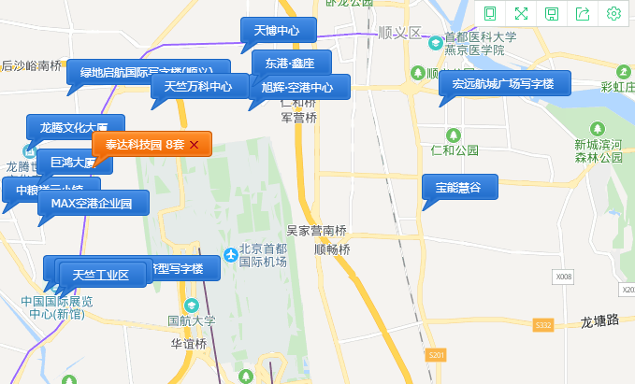

 |  | 14690.28 |  |  |  |  | 19.5月的租金
 |  |  |  |  |  |  | 1.05 |  |  |  |  |  |  |  |  |  |  |  | 11,595,445.03
 |  |  |  |  |  |  | 1.79
 | 地上 | 地下 |  |  |  |  | 1.79
1幢 | 22452.64 |  | 2500 | 1.6 |  |  | 1.05
2幢 | 3232.06 | 470 | 2500 | 1.6 |  | 1.49 | 1.57
3幢 | 2509.21 |  | 3000 | 1.3
4幢 | 2925.6 |  | 2500 | 1.6 |  |  |  |  | 1.00 | 1.05 | 1.1
5幢 | 3919.71 |  | 2000 | 1.3
 | 35509.22 |  | 3171 | 30629.628
7762.36 | 5017 | 0.24654846886 | 0.25190297565 | 1.47
 | 3673
 | 94

 |  |  |  |  |  |  |  |  |  |  | 2022-03-30 | 2019-05-14
 |  |  |  |  |  |  |  |  |  |  | 1051 | 2.88

